Tilläggisolering av vindsbjälk
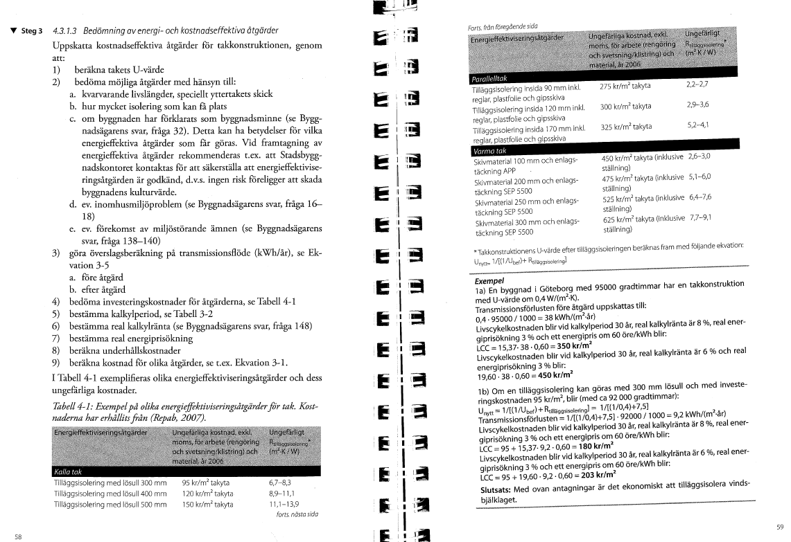
Tilläggisolering av vindbjälklaget |  | För känslighetsanalys tryck + ovan
Ta med i sammanfattning? | Nej |  |  | Lönsamhetsgränser
 |  | Kvantitet | Enhet | Känslighetsanalys
Mängduppgift |  |  | m2 At
Kalkylränta |  |  | nominell |  | Internränta
Kalkylperiod |  | 20 | år |  | Pay-off utan ränta
Unerhållskostnad prisutveckling per år |  |  |  |  |  | Investeringskalkyl
Energislag |  | El | kWh |  |  | Nyckeltal investering/m2 | 120
Energipris rörligt |  |  | kr per kWh |  |  | Investeringskostnad
Energiprisutveckling per år |  |  |  |  |  | Beräknad besparing kWh/år
Energislag 2 |  | Fjärrvärme
Energipris rörligt |  |  | kr per kWh |  |  | Beräkningar
Energiprisutveckling per år
Energislag 3 |  |  |  |  |  | Egen kalkyl förklaring
Energipris rörligt |  | 0.60 | kr per kWh |  |  | Befintlig isolering är xx cm tjock. Det finns bra förutsättningar att tilläggisolera vindsbjälklaget med ytterliggare xx cm lösull. Därigenom kan man minska värmeläckaget genom vinden.
Energiprisutveckling per år |  | 4.0%
<<<Om fler energislag: tryck +
 |  |  |  |  |  | Egen kalkyl beräkning
 |  | Före åtgärd | Efter åtgärd |  |  | Takyta | 120
Investeringskostnad kr |  | 0 |  |  | Investeringsgräns | Bef U | 0.25
 |  |  |  |  |  | Nytt U | 0.11
Underhållskostnad kr per år |  | 0 | 0 |  |  | Gradtimmar | 110000 | K-D 17 gränstemp
<<<Om fler uh-kostnader: tryck + |  |  |  |  |  | Bef energi genom tak kWh/år
 |  |  |  |  |  | Ny energi genom tak kWh/år
Energianvändning kWh per mängdenhet och år |  | 0.0 | 0.0 |  |  | Energibesparing
Energikostnad kr per år
Energianvändning 2 kWh per mängdenhet och år
Energikostnad 2 kr per år
Energianvändning 3 kWh per mängdenhet och år
Energikostnad 3 kr per år
Summa energikostnad kr per år
Summa energianvändning kWh per år
Energikostnad medelvärde kr per kWh
<<<Om fler energislag: tryck +

Summa nuvärde, investering och underhåll
Summa nuvärde, energikostnader
Summa nuvärde, alla kostnader
 |  | Differens:
Besparingskostnad kr per kWh
Energikostnad (mv ) kr per kWh

Minskad användning av CO2 ton per år |  |  | Ej beräknat

Byte fönster
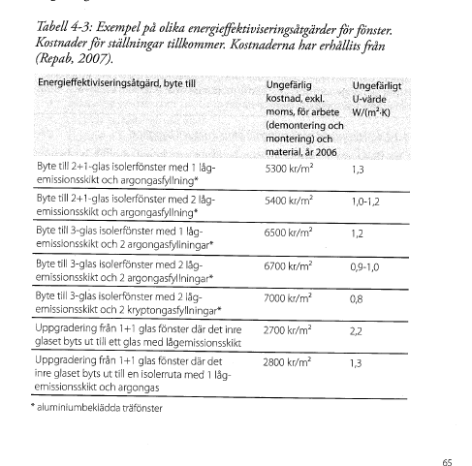
Byte av fönster |  | För känslighetsanalys tryck + ovan
Ta med i sammanfattning? | Nej |  |  | Lönsamhetsgränser
 |  | Kvantitet | Enhet | Känslighetsanalys
Mängduppgift |  |  | m2 At
Kalkylränta |  |  | nominell |  | Internränta
Kalkylperiod |  | 20 | år |  | Pay-off utan ränta
Unerhållskostnad prisutveckling per år |  |  |  |  |  | Investeringskalkyl
Energislag |  | El | kWh
Energipris rörligt |  |  | kr per kWh |  |  | Beräknad besparing kWh/år
Energiprisutveckling per år |  |  |  |  |  | Nyckeltal kr/m2 fönster | 6500
Energislag 2 |  | Fjärrvärme |  |  |  | Investeringskostnad
Energipris rörligt |  |  | kr per kWh |  |  | Beräkningar
Energiprisutveckling per år
Energislag 3 |  |  |  |  |  | Egen kalkyl förklaring
Energipris rörligt |  | 0.60 | kr per kWh |  |  | Byte av fönster
Energiprisutveckling per år |  | 4.0%
<<<Om fler energislag: tryck +
 |  |  |  |  |  | Egen kalkyl beräkning
 |  | Före åtgärd | Efter åtgärd |  |  | Fasadyta exkl fönster | 200
Investeringskostnad kr |  | 0 |  |  | Investeringsgräns | Fönster % | 25%
 |  |  |  |  |  | Bef U | 3
Underhållskostnad kr per år |  | 0 | 0 |  |  | Nytt U | 1
Underhållskostnad, periodisk år 0 kr |  |  |  |  |  | Gradtimmar | 110000 | K-D 17 gränstemp
Underhållskostnad, periodisk år 10 kr |  |  |  |  |  | Bef energi fönster kWh/år
Underhållskostnad, periodisk år 20 kr |  |  |  |  |  | Ny energi fönster kWh/år
<<<Om fler uh-kostnader: tryck + |  |  |  |  |  | Energibesparing

Energianvändning kWh per mängdenhet och år |  | 0.0 | 0.0
Energikostnad kr per år
Energianvändning 2 kWh per mängdenhet och år
Energikostnad 2 kr per år
Energianvändning 3 kWh per mängdenhet och år
Energikostnad 3 kr per år
Summa energikostnad kr per år
Summa energianvändning kWh per år
Energikostnad medelvärde kr per kWh
<<<Om fler energislag: tryck +

Summa nuvärde, investering och underhåll
Summa nuvärde, energikostnader
Summa nuvärde, alla kostnader
 |  | Differens:
Besparingskostnad kr per kWh
Energikostnad (mv ) kr per kWh

Minskad användning av CO2 ton per år |  |  | Ej beräknat

Tilläggisol fasad
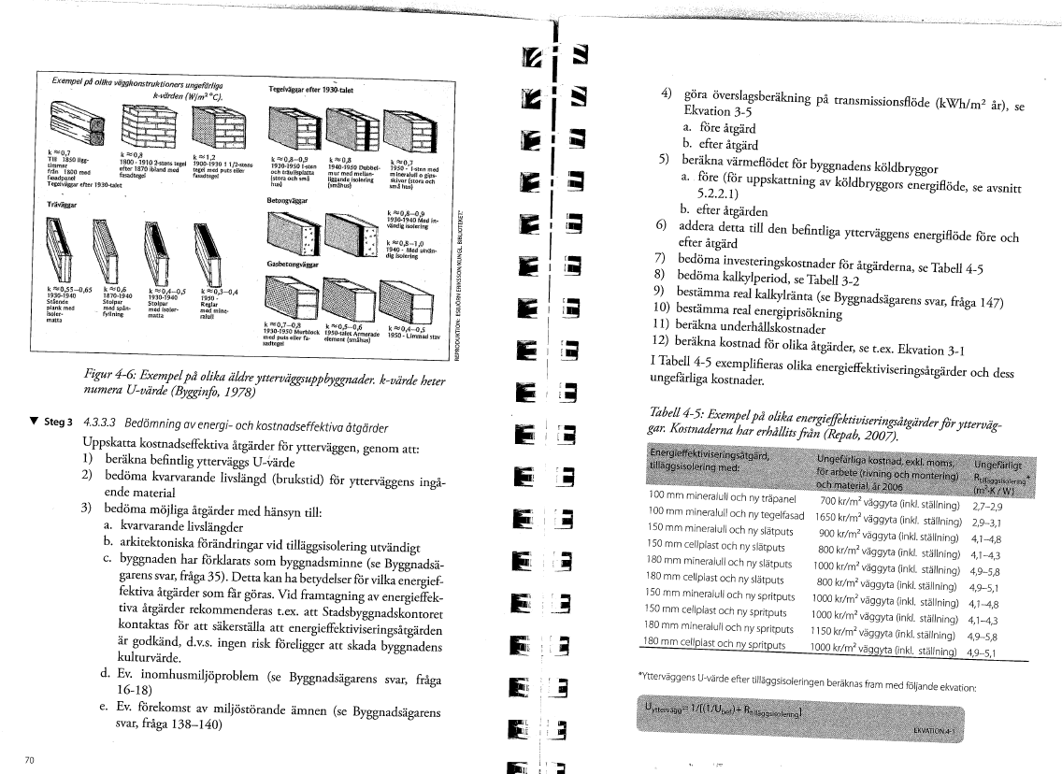
Tilläggisolering av fasader |  | För känslighetsanalys tryck + ovan
Ta med i sammanfattning? | Nej |  |  | Lönsamhetsgränser
 |  | Kvantitet | Enhet | Känslighetsanalys
Mängduppgift |  |  | m2 At
Kalkylränta |  |  | nominell |  | Internränta
Kalkylperiod |  | 20 | år |  | Pay-off utan ränta
Unerhållskostnad prisutveckling per år |  |  |  |  |  | Investeringskalkyl
Energislag |  | El | kWh
Energipris rörligt |  |  | kr per kWh |  |  | Beräknad besparing kWh/år
Energiprisutveckling per år |  |  |  |  |  | Nyckeltal kr/m2 fasad | 1500
Energislag 2 |  | Fjärrvärme |  |  |  | Investeringskostnad
Energipris rörligt |  |  | kr per kWh |  |  | Beräkningar
Energiprisutveckling per år
Energislag 3 |  |  |  |  |  | Egen kalkyl förklaring
Energipris rörligt |  | 0.60 | kr per kWh |  |  | Tilläggisolera fasaden med
Energiprisutveckling per år |  | 4.0%
<<<Om fler energislag: tryck +
 |  |  |  |  |  | Egen kalkyl beräkning
 |  | Före åtgärd | Efter åtgärd |  |  | Fasadyta exkl fönster
Investeringskostnad kr |  | 0 |  |  | Investeringsgräns | Fönster % | 25%
 |  |  |  |  |  | Bef U | 0.8
Underhållskostnad kr per år |  | 0 | 0 |  |  | Nytt U | 0.2
Underhållskostnad, periodisk år 0 kr |  |  |  |  |  | Gradtimmar | 110000 | K-D 17 gränstemp
Underhållskostnad, periodisk år 10 kr |  |  |  |  |  | Bef energi fasad kWh/år
Underhållskostnad, periodisk år 20 kr |  |  |  |  |  | Ny energi fasad kWh/år
<<<Om fler uh-kostnader: tryck + |  |  |  |  |  | Energibesparing

Energianvändning kWh per mängdenhet och år |  | 0.0 | 0.0
Energikostnad kr per år
Energianvändning 2 kWh per mängdenhet och år
Energikostnad 2 kr per år
Energianvändning 3 kWh per mängdenhet och år
Energikostnad 3 kr per år
Summa energikostnad kr per år
Summa energianvändning kWh per år
Energikostnad medelvärde kr per kWh
<<<Om fler energislag: tryck +

Summa nuvärde, investering och underhåll
Summa nuvärde, energikostnader
Summa nuvärde, alla kostnader
 |  | Differens:
Besparingskostnad kr per kWh
Energikostnad (mv ) kr per kWh

Minskad användning av CO2 ton per år |  |  | Ej beräknat

